1.1 基础规则
功能概述

1、策略卡牌：类炉石卡牌的费用与消耗机制
2、回合制：战斗双方按照固定顺序依次行动，可打断行动

基础规则

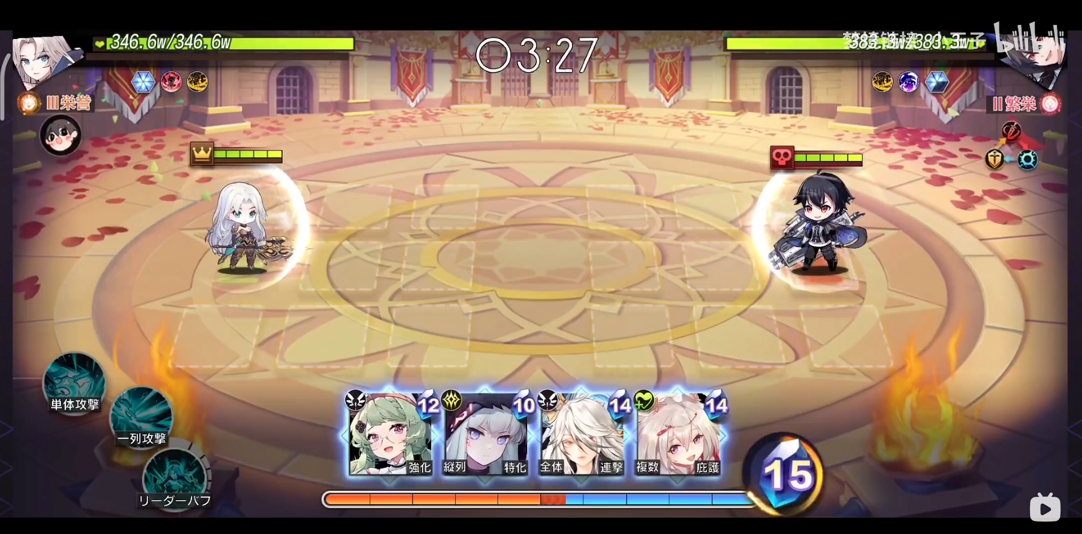

一、战场/战斗界面
 | 1、地格

 |  | 7 | 4 | 1 |  | -1 | -4 | -7
 |  | 8 | 5 | 2 |  | -2 | -5 | -8
 |  | 9 | 6 | 3 |  | -3 | -6 | -9

 |  |  |  |  | 摄像机

 |  | （1）地格分类

 |  |  | 地格编号123为前列，456为中列，789为后列；地格编号147为上排，258为中排，369为下排。左边9个地格与右边9个地格划分为两个地格区域。

 |  |  | 在任何情况下，左边的地格区域都属于玩家，右边的地格区域都属于敌方。以玩家自身视角为正数位置，敌方为负数位置。玩家与玩家的战斗中需要进行镜面翻转。

 |  | （2）队长地格

 |  |  | 队长固定站在8号地格上，不可移动。

 |  | （3）摄像机规则

 |  |  | 摄像机在垂直和水平方向可进行小幅度移动改变视角，并具有缩放功能。

 | 2、界面信息

 |  | （1）顶部中间显示战斗剩余时间，为0时进行战斗胜负判定。

 |  | （2）左上角与右上角显示战斗双方队长的生命值以及触发的被动技能。

 |  | （1）底部中间显示玩家的手牌区以及能量，能量随时间增长，手牌区上限显示4张卡牌。

 |  | （2）底部左下角显示队长必杀技，上限3个。

 | 3、战斗操作

 |  | （1）玩家可以轻触选定并拖动手牌区的角色卡牌，并将其拖动至己方的地格中。当玩家拖动到正确的其中一个地格时，将地格显示为绿色。

 |  | （2）玩家可以点击手牌区的角色卡牌，使其进入选定状态，然后点击地格，完成角色卡牌的登场。

二、战斗流程
 | 1、战斗前编辑卡组

 |  | 在战斗前玩家需要在编队功能里，提前进行卡组的组建。

 |  | 每个卡组由1个队长与最多10个、最少1个角色构成。

 | 2、进入战斗

 |  | （1）回合概念

 |  |  | 进入战斗后，从双方的1号位进行攻击先后手判定，开始行动。然后按照1-9的顺序，直至双方9号位判定并行动完毕，并定义为1回合。

 |  |  | 当一方某个位置角色为空时，直接判定对方角色行动。当双方某个位置都为空时，直接跳过此位置的判定，进行下一位置。

 |  | （2）行动序列

 |  |  | 每个回合开始时，对战场上所有角色（包括队长）的行动进行计算与排序，结果即为行动序列。

 |  |  | 在行动序列确定后，本回合的角色行动即已经确定，但玩家的操作会导致一些行动插入进行动序列，导致后续的行动序列往后推迟。

 |  |  | 插队行动包括：队长及角色的必杀技施放、角色登场、角色死亡结算、使用战术牌、特殊技能效果。

 |  |  | 当多个插队行动同时触发时，按照服务器响应时间进行排序，形成一个完整序列插入主行动序列。

 |  | （3）战斗开始

 |  |  | 双方队长登场并触发被动技能。

 |  |  | 进入3秒策略思考时间，时间结束后战斗倒计时开始倒数，计算行动序列并开始回合行动。

 |  |  | 玩家编队中的角色卡牌进入牌库进行随机排序，并按照此排序从牌库抽取卡牌填满手牌区。

 |  | （4）能量规则

 |  |  | 战斗开始后，获得初始能量，并随时间增加能量。 |  |  |  |  |  | //初始能量和能量增加速度可配置

 |  |  | 能量有数量上限，可根据关卡及战斗类型灵活配置。

 |  |  | 当玩家拥有能量不满足角色消耗，则将卡牌显示为灰色遮罩状态，并同时显示恢复倒计时。

 |  | （5）角色登场规则

 |  |  | 角色登场是一个插入行动，需要消耗能量，能量消耗需要在角色信息表配置。

 |  |  | 角色登场时结算登场效果以及触发被动技能，同时获得100%怒气。

 |  |  | 角色登场后的行动不计入当前回合，进入下一个回合新的行动序列。

 |  | （6）角色离场规则

 |  |  | 当角色生命值降低为0时，判定角色死亡，触发角色死亡结算流程。

 |  |  | 当角色因特殊技能效果离场时，不触发角色死亡结算流程。

 |  | （7）战术牌规则

 |  |  | 战斗开始时，根据已配置的战术牌种类生成战术牌牌库并随机排序。

 |  |  | 当玩家的手牌及牌库均没有卡牌时，从战术牌牌库抽取卡牌填充手牌区。

 |  |  | 当战术牌牌库为空或剩余卡牌不足以填满手牌区时，重新生成战术牌牌库。

 |  |  | 战术牌技能释放的主体是队长，伤害来源也是队长。

 |  |  | 使用战术牌需要消耗能量，施放逻辑与角色必杀技相同，是一个插队行动。

 |  | （8）胜负判定规则

 |  |  | 当一方队长生命值降低为0时，触发胜负判定。生命值为0的为失败方，另一方为胜利方。

 |  |  | 当战斗倒计时结束时，触发胜负判定。倒计时结束时，队长生命值百分比高的为胜利方，低的为失败方。若双方队长生命值持平，则PVE中判定失败，PVP中战斗力低的一方胜利。

 |  |  | 当玩家选择【暂停-退出战斗】时，判定玩家为负，进行结算。

 |  |  | 依据需求可在关卡中配置特殊胜负规则。

 |  | （9）战斗结算规则

 |  |  | 在关卡中胜利进行通关结算并获得通关奖励，失败进行关卡失败结算。

 |  |  | 在玩家对玩家的战斗中胜利进行挑战成功结算，失败进行挑战失败结算。

三、技能规则
 | 1、技能类型

 |  | 技能类型 | 说明
 |  | 普通攻击 | 普通技能，基础行动
 |  | 小技能 | 有一定几率替代普通攻击施放，有特殊效果
 |  | 必杀技 | 角色攒满怒气时，消耗全部怒气施放的强力技能
 |  | 被动技 | 根据触发条件触发的技能，可多次生效

 | 2、技能施放规则

 |  | （1）角色每次行动默认使用普通攻击，有一定几率使用小技能代替普通攻击。

 |  | （2）角色默认选择与自身同一排最前列的敌方目标作为技能的主目标，如果没有与自身同排的敌方目标，则选择与敌方队长同一排最前列的敌方目标作为技能的主目标。

 |  | （3）角色怒气规则：

 |  |  | 自身受伤时，每次受伤获得固定值+转化量*血量比的怒气

 |  |  | 自身除必杀技外的行动增获得怒气

 |  |  | 自身登场时，获得满怒气

 |  | （4）当怒气值攒满时，消耗全部怒气施放必杀技，并插入当前行动序列。

 | 3、队长

 |  | 队长作为战场上的一个特殊战斗单元，需要单独说明

 |  | （1）队长拥有普通攻击和3个必杀技，必杀技显示在屏幕左下角。
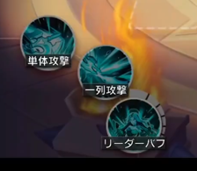

 |  | （2）队长怒气恢复规则：

 |  |  | 随时间自然恢复

 |  |  | 自身受伤时，每次受伤加固定值+转化量*血量比

 |  |  | 自身除必杀技外的行动

 |  | （3）攒满怒气时可点击左下角图标释放队长必杀技，释放任意必杀技都会消耗队长怒气。

四、BUFF规则

 | 1、BUFF效果是除了伤害之外，施放者可以赋予受击者，有时间限制的持续影响效果。

 | 2、施放一个BUFF由施放者、受击者、动画特效、持续时间、BUFF效果构成。

五、其他功能

 | 1、自动战斗——单独系统文档

 | 2、暂停

 |  | 可继续游戏和退出战斗

 | 3、多倍速

 |  | 可切换战斗加速倍率

End

